GWP
N | დასახელება | აღწერა/შემადგენლობა | რაოდ | ერთ | ფოტო (საორიენტაცია | ერთ ფასი ლარი დღგ-ს ჩთ | სულ ფასი ლარი დღგ-ს ჩთ | მწარმოებელი ქვეყანა/ბრენდი/მოდელი | მოწოდების ვადა | საგარნტიო პერიოდი ასეთის არსებობის შემთხვევაში
1 | ჭაში ვარდნის საწინააღმდეგო მოწყობილობა | • ალუმინის გასაშლელი სამფეხა - (Tripod) – ზომა 3 მ-იანი; სიმაღლის რეგულირებადი ფეხებით და მოცურების საწინააღმდეგო ფიქსაციით, ფეხების გაშლის დიამეტრი - 1,5-2 მ; გათვლილი ზონა - 140 კგ. • ჯალამბარი - გალვანიზებული ტროსით, 15 მ-იანი; გათვლილი ადამიანისა და ტვირთის ასაწევად/დასაშვებად. დაახ 150 კგ წონაზე გთვლილი; • ვარდნისგან დამცავი ბლოკი - 15 მ-აინი ტროსით, ავტომატური ჩამკეტით; ჩამკეტი კაუჭით. სტანდარტების შესაბამისობა: EN 795:2012 class B (CN/TS 16415); EN795:2012 B; EN 361:2002. | 20 | კომპ | 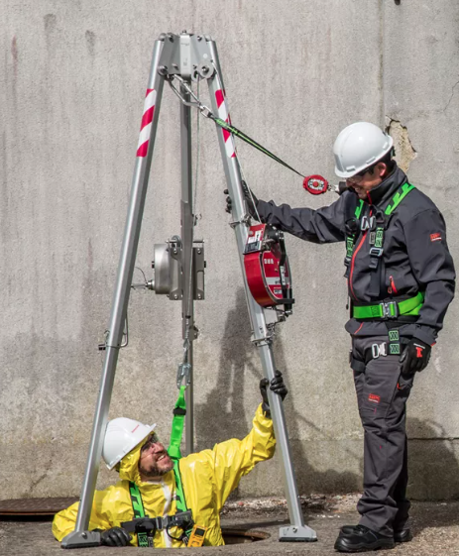 |  | 0
 | სულ ფასი ლარი დღგ-ს ჩათვლით |  |  |  |  |  | 0

